Sheet
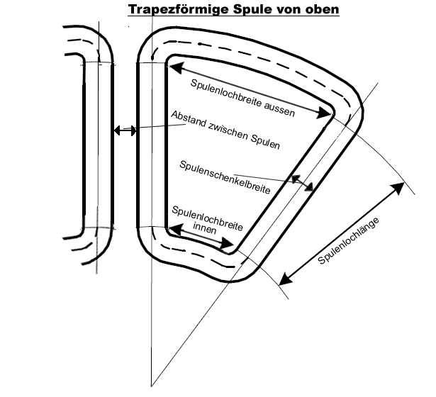
Scheibengenerator Berechnung V1.7 |  |  |  |  |  | Jahresertrag [kWh]
 |  |  |  |  |  | 6225
1. Ladebeginn ausrechnen: | Variablen einsetzen: |  |  | Resultate: | Einheit:

Schnellaufzahl | 1. TSR (n) | 7 | Umdrehungen/Minute | 44.6 | RPM ( U / min)
Windgeschw. (NUR für Ladebeginn) | 2. V (m/s) | 2
Durchmesser | 3. D (m) | 6 | Umdrehungen/Sekunde | 0.74 | RPS ( U / Sek)

2. Geschwindigkeit der Spulen:

Anzahl Spulen | 1. Spulen (n) | 39 | Umfang in Loch-Mitte | 2.204 | m
Maße der Spule |  |  | > Radius bei Lochmitte | 350.70 | mm
Spulenlochlänge | 2. Länge(mm) | 46
Spulenlochbreite aussen | 3. Breite(mm) | 37 | Geschw. In Mitte Spulenlöcher | 1.64 | m/s
Spulenlochbreite innen | 4. Breite(mm) | 30
Schenkelbreite (von oben gesehen) | 5. Breite(mm) | 11
Abstand zw. Spulen | 6. Abstand (mm) | 2
Abstand Spulenende zu Statorrand | 7. Abstand (mm) | 40 | Statordurchmesser | 77.22 | cm
 |  |  | Magnetscheibendurchmesser | 69.02 | cm
 |  |  | (Nur Annäherungswerte)
3. Magnetische Flussdichte: |  |  |  |  |  | N52 | 1.43
 |  |  |  |  |  | N50 | 1.40
Dicke Magnet | 1. Dicke (mm) | 10 |  |  |  | N48 | 1.38
Luftspalt zwischen Magneten | 2. Abstand (mm) | 20 | >> Max 2xMagnetdicke ! |  |  | N45 | 1.32
Wertigkeit Magnet | 3. Grad ( Tesla) | 1.32 | Magnetische Flussdichte: | 0.66 | Tesla | N42 | 1.28
 |  |  |  |  |  | N40 | 1.25
 | Leistung Rotor | Ladeleistung Sternschaltung | Ladeleistung Dreieckschaltung
0.0 | 0.0 | 0.0 | 0.0
0.1 | 0.0 | 0.0 | 0.0
0.2 | 0.0 | 0.0 | 0.0
0.3 | 0.2 | 0.1 | 0.0
0.4 | 0.4 | 0.2 | 0.1
0.5 | 0.8 | 0.4 | 0.2
0.6 | 1.3 | 0.9 | 0.6
0.7 | 2.1 | 1.5 | 1.1
0.8 | 3.1 | 2.3 | 1.8
0.9 | 4.4 | 3.4 | 2.7
1.0 | 6.1 | 4.8 | 4.0
1.1 | 8.1 | 6.5 | 5.5
1.2 | 10.5 | 8.6 | 7.4
1.3 | 13.4 | 11.1 | 9.8
1.4 | 16.7 | 14.1 | 12.5
1.5 | 20.5 | 17.5 | 15.7
1.6 | 24.9 | 21.5 | 19.4
1.7 | 29.9 | 26.0 | 23.7
1.8 | 35.5 | 31.1 | 28.5
1.9 | 41.7 | 36.8 | 33.9
2.0 | 48.7 | 43.2 | 40.0
2.1 | 56.4 | 50.2 | 46.7
2.2 | 64.8 | 58.0 | 54.2
2.3 | 74.0 | 66.6 | 62.4
2.4 | 84.1 | 75.9 | 71.5
2.5 | 95.1 | 86.1 | 81.3
2.6 | 107.0 | 97.2 | 92.0
2.7 | 119.8 | 109.2 | 103.6
2.8 | 133.6 | 122.1 | 116.1
2.9 | 148.4 | 136.0 | 129.6
3.0 | 164.3 | 150.8 | 144.1
3.1 | 181.3 | 166.8 | 159.6
3.2 | 199.4 | 183.8 | 176.3
3.3 | 218.7 | 201.9 | 194.0
3.4 | 239.2 | 221.2 | 212.8
3.5 | 260.9 | 241.7 | 232.9
3.6 | 284.0 | 263.4 | 254.1
3.7 | 308.3 | 286.3 | 276.7
3.8 | 334.0 | 310.5 | 300.5
3.9 | 361.0 | 336.1 | 325.6
4.0 | 389.5 | 363.0 | 352.1
4.1 | 419.5 | 391.2 | 379.9
4.2 | 450.9 | 421.0 | 409.2
4.3 | 483.9 | 452.1 | 440.0
4.4 | 518.4 | 484.8 | 472.3
4.5 | 554.6 | 519.0 | 506.0
4.6 | 592.4 | 554.7 | 541.4
4.7 | 631.9 | 592.1 | 578.4
4.8 | 673.1 | 631.1 | 617.0
4.9 | 716.0 | 671.7 | 657.3
...
4. Anzahl der benötigten Wicklungen: |  |  |  |  |  | N38 | 1.22
 |  |  |  |  |  | N35 | 1.17
Systemspannung (12V,24V,48V,240V,...) | 1. Spannung (Volt) | 96
Breite Magnet | 3. Breite(mm) | 30
Länge Magnet | 4. Länge(mm) | 46
Anzahl Magnet-Pole | 5. Magnetpole (n) | 52
Anzahl Phasen | 6. Phasen (n) | 3

a) Sternschaltung (Y) |  |  | Anzahl Wicklungen/Spule | 43 | Wicklungen

b) Dreieckschaltung (D) |  |  | Anzahl Wicklungen/Spule | 75 | Wicklungen

5. Spulenschenkeldicke (Höhe)
 |  |  | Querschnitt | zulässige Stromdichte [A/mm²] | max. Strom
Drahtdurchmesser | 1. D (mm) | 0.6 | 2.26 | 6.00 | 13.57 | AC
Packdichte | 2. Dichte(Faktor) | 1.8 |  |  | 17.37 | DC
Drähte in Hand | 3. Anzahl (n) | 8 | parallel
Schichtdicke Laminat über den Spulen | 4. Dicke (mm) | 0.3 | (je Statorseite)
Abstand zwischen Stator und Magneten | 5. Abstand (mm) | 1.5 | (je Statorseite)

a) Sternschaltung (Y) |  |  | Dicke(Höhe) | 16.09 | mm | 19.7 | Kontrolle Luftspalt
 |  |  |  | wenn rot, dann zu dick !
b) Dreieckschaltung (D) |  |  | Dicke(Höhe) | 27.88 | mm | 31.5 | Kontrolle Luftspalt
 |  |  | Dicke(Höhe) max. | 16.4 | mm

6. Drahtlänge:

a) Sternschaltung (Y) |  |  | Drahtlänge/Spule | 62.95 | m
 |  |  | Gesamtlänge aller Spulen | 2455.22 | m
 |  |  | Gesamtgewicht aller Spulen | 6,220.00 | g

b) Dreieckschaltung (D) |  |  | Drahtlänge/Spule | 109.06 | m
 |  |  | Gesamtlänge aller Spulen | 4253.20 | m
 |  |  | Gesamtgewicht aller Spulen | 10,774.98 | g

7. Innenwiderstand

Spezifischer Widerstand des Drahtes | 1. Widerstand (ohm) | 0.0178

a) Sternschaltung (Y) |  |  | Gesamtinnenwiderstand | 1.61 | Ohm

b) Dreieckschaltung (D) |  |  | Gesamtinnenwiderstand | 0.93 | Ohm

8. Leistung / Wirkungsgrad:
(gilt nur für den Fall von Batterieladung)
 |  |  | a) Sternschaltung (Y)
Luftdichte | Kg/m' 3 | 1.23 | Leistung Rotor | 48.7 | Watt
Rotorwirkungsgrad | % | 35.00 | Wirbelstromverluste | 4.6 | Watt
Spannungsabfall Gleichrichter | V | 1.20 | Leistung inkl. Wirbelströme | 44.1 | Watt
Windgeschwindigkeit (für Leistungsber.) | m/s | 2.00 | Ladestrom vor Gleichrichter | 0.5 | A
 |  |  | Leistung Generator | 43.7 | Watt
Drehzahl bei Windgeschwindigkeit | U/min | 44.6 | Wirkungsgrad Generator | 89.8 | %
 |  |  | Verlustleistung Generator | 0.3 | Watt
 |  |  | Verluste durch Gleichrichter | 0.5 | Watt
 |  |  | Ladeleistung an Batterie | 43.2 | Watt
 |  |  | Ladestrom nach Gleichrichter | 0.4 | A
 |  |  | Wirk-grad Gen +Gleichrichter | 88.7 | %
 |  |  | Gesamtwirkungsgrad Anlage | 31.0 | %

 |  |  | b) Dreieckschaltung (D)
 |  |  | Leistung Rotor | 48.7 | Watt
 |  |  | Wirbelstromverluste | 8.0 | Watt
 |  |  | Leistung inkl. Wirbelströme | 40.7 | Watt
 |  |  | Ladestrom vor Gleichrichter | 0.4 | A
 |  |  | Leistung Generator | 40.5 | Watt
 |  |  | Wirkungsgrad Generator | 83.2 | %
 |  |  | Verlustleistung Generator | 0.2 | Watt
 |  |  | Verluste durch Gleichrichter | 0.5 | Watt
 |  |  | Ladeleistung an Batterie | 40.0 | Watt
 |  |  | Ladestrom nach Gleichrichter | 0.4 | A
 |  |  | Wirk-grad Gen +Gleichrichter | 82.1 | %
 |  |  | Gesamtwirkungsgrad Anlage | 29.1 | %

